Abb. A1-3A
Zurück zum Inhalt
Abb. A1-3A: Bevölkerungsstruktur Deutschlands 2016 sowie Ergebnisse der (aktualisierten) Vorausberechnung für 2025 und 2035 nach Altersjahren (Anzahl)

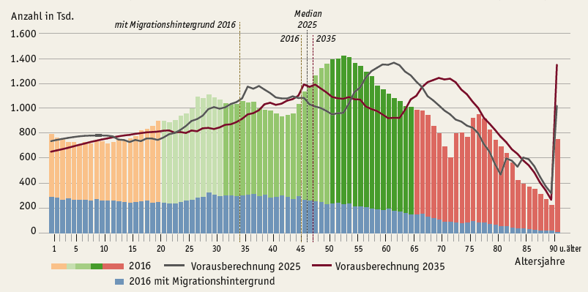

Quelle: Statistische Ämter des Bundes und der Länder, Bevölkerungsstatistik 2016, Mikrozensus 2016, 13. koordinierte Bevölkerungsvorausberechnung Aktualisierte Rechnung auf Basis 2015 (Variante 2-A)

Abb. A1-4A
Zurück zum Inhalt
Abb. A1-4A: Wanderungen über die Grenzen Deutschlands 2016 nach dem Land der Staatsangehörigkeit (Auswahl) und Altersgruppen
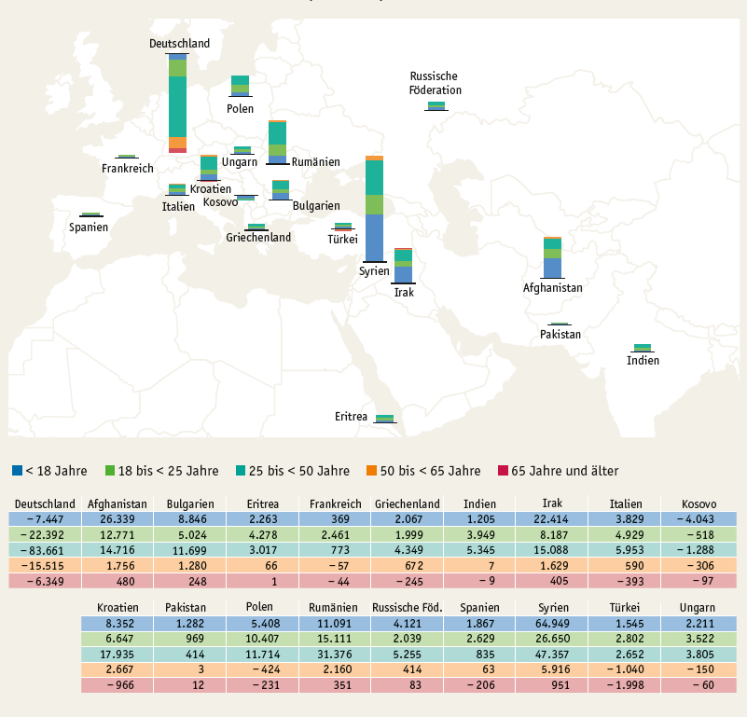

Quelle: Statistische Ämter des Bundes und der Länder, Wanderungsstatistik

Abb. A1-5web
Zurück zum Inhalt
Abb. A1-5web: Bevölkerungsstruktur Deutschlands 2016 im Alter von 0 bis 25 Jahren sowie Ergebnisse der (aktualisierten) Vorausberechnung für 2021, 2026 nach Altersjahren (Anzahl)
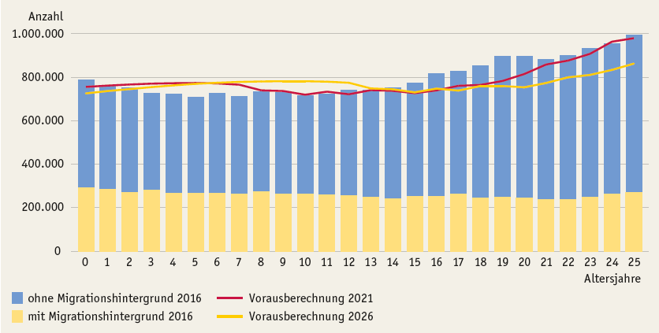

Quelle: Statistische Ämter des Bundes und der Länder, Bevölkerungsstatistik 2016, Mikrozensus 2016, 13. koordinierte Bevölkerungsvorausberechnung Aktualisierte Rechnung auf Basis 2015 (Variante 2-A)

